工具采购清单 (2)
采购清单及限价
序号 | 材料名称 | 品牌 | 规格型号 | 采购量 | 单位 | 采购限价（元） |  | 备注 | 图片仅供参考
 |  |  |  |  |  | 单价 | 合价
1 | 电工胶带 | 柳歌 | 20米/卷 | 350 | 个 | 2.14 | 749.00 | 黄色、绿色、红色、蓝色、黑色各70卷
2 | 防水胶带 | 柳歌 | J20,3米 | 20 | 卷 | 7.5 | 150.00
3 | 电工手套 | 蓝巨人 | 帆布 | 400 | 双 | 1.9 | 760.00
4 | 针织手套 | 蓝巨人 | 国标 | 200 | 双 | 1 | 200.00 |  | 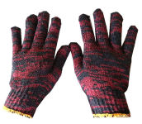
5 | 电工包 | 正齐 | 帆布 | 15 | 个 | 17.9 | 268.50 |  | 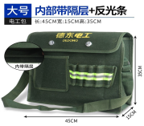
6 | 自来水内三角钥匙 | 江拓 | 国标 | 20 | 把 | 5.3 | 106.00 |  | 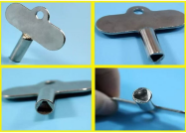
7 | 电笔 | 正齐 | 国标 | 20 | 支 | 3 | 60.00
8 | 钳形表 | 南京天宇 | 328D | 6 | 个 | 126 | 756.00 |  | 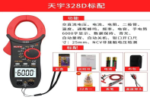
9 | 照度仪 | 南京天宇 | 国标 | 3 | 个 | 109 | 327.00 |  | 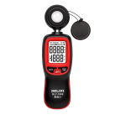
10 | 灯头 | 百辉 | E27 七字D款支架 全铜带线陶瓷 | 400 | 个 | 2.6 | 1040.00 |  | 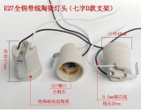
11 | 美工刀 | 正齐 | 18mm | 10 | 把 | 3.44 | 34.40
12 | 内六角套筒 | 正齐 | 21件套 （6-19mm） | 10 | 套 | 167 | 1670.00 |  | 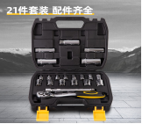
13 | 尖嘴钳 | 正齐 | 8寸 | 20 | 把 | 10 | 200.00 |  | 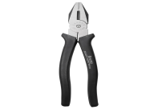
14 | 平口钳 | 正齐 | 8寸 | 20 | 把 | 18 | 360.00
15 | 螺丝刀十字 | 正齐 | 10寸 | 20 | 把 | 11 | 220.00
16 |  | 正齐 | PH1 | 10 | 把 | 15 | 150.00
17 | 断线钳（爆铅） | 正齐 | 48寸 | 3 | 把 | 165 | 495.00 | 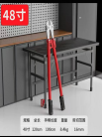
18 | 电缆剪 | 正齐 | 14寸 | 3 | 把 | 36 | 108.00 |  | 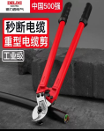
19 |  | 正齐 | 24寸 | 3 | 把 | 47 | 141.00
20 | 钢钎 | 江拓 | 长1.5米 棱对棱28cm | 10 | 根 | 60 | 600.00 |  | 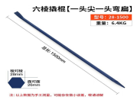
21 | 錾子 | 江拓 | 国标 | 20 | 根 | 70 | 1400.00 |  | 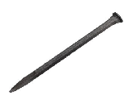
22 | LED头灯点光源 | 小野人 | 国标 | 20 | 个 | 30 | 600.00 |  | 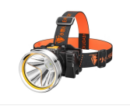
23 | 穿线器 | 迪尔浦 | 6*110米 | 2 | 台 | 140 | 280.00 |  | 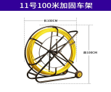
24 |  | 迪尔浦 | 11*100米 | 1 | 台 | 330 | 330.00
25 | 保险管底座 （保险盒） | 泰明 | 国标 | 400 | 只 | 3 | 1200.00
26 | 保险管 | 泰明 | 10*38 10只/盒 | 50 | 盒 | 8 | 400.00
27 | 接线端子 | 泰明 | 二进二出 50只/盒 | 20 | 盒 | 21.22 | 424.40
28 | 螺旋式压线帽 接线帽 | 泰明 | P3 100只/包 | 20 | 包 | 5 | 100.00
29 | 铝合金人字梯 | 正齐 | 4米全加固 | 2 | 把 | 541 | 1082.00
30 | 球墨铸铁防盗一体化井盖 | 昊天 | 800*800 EN124 C250 | 20 | 块 | 249 | 4980.00 | 定制：井盖表面须清晰地注明“江北照明”字样 （单个字体需大于：50mm*50mm）
31 | 球墨铸铁防盗一体化井盖 | 昊天 | 600*600 EN124 C250 | 150 | 块 | 112 | 16800.00
32 | 水泥井盖 | 昊天 | 400*400*30 | 100 | 块 | 36 | 3600.00
33 |  | 昊天 | 400*400*50 | 100 | 块 | 36 | 3600.00
34 |  | 昊天 | 500*500*30 | 100 | 块 | 36 | 3600.00
35 | 灯杆门 （弧形） | 聚发 | 260×80 厚度3mm | 20 | 块 | 13 | 260.00 | 定制：宏帆八中 （每一块内侧均需标注路段名称） 弧度按照采购人要求制作
36 |  | 聚发 | 400*150 厚度1mm | 50 | 块 | 19 | 950.00 | 定制：海尔路 溉澜溪段 （每一块内侧均需标注路段名称） 弧度按照采购人要求制作
37 |  | 聚发 | 320*120 厚度3mm | 50 | 块 | 15 | 750.00 | 定制：建新东路、红岩村江北段 （每一块内侧均需标注路段名称） 弧度按照采购人要求制作
38 | 庭院灯灯罩 | 聚发 | Φ560*H500mm 口径75--80mm | 20 | 个 | 162 | 3240.00 | 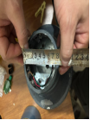 定制：中央公园
39 | 玉兰灯大玻罩 | 聚发 | Φ410mm*H880mm 火口直径Φ220mm | 20 | 个 | 280 | 5600.00 | 定制：江北城华灯 | 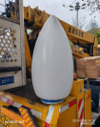
40 | 灯罩 | 聚发 | φ360mm (口径138mm) PMMA/乳白 | 70 | 个 | 33 | 2310.00 | 江北城多头花灯 | 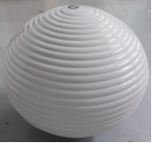
41 | LED灯泡 | 合启 | 5W 6500K E27 | 500 | 只 | 4 | 2000.00 | 江北城多头花灯内使用
42 |  | 合启 | 13W 6500K E27 | 200 | 只 | 6 | 1200.00
43 |  | 合启 | 30W 6500K E27 | 700 | 只 | 9.5 | 6650.00
44 | LED日光灯灯管 | 合启 | 17w及以上 | 30 | 根 | 16 | 480.00 | 6500K，单端通电，长度1.2米。 需与红旗河沟（灯玛特）人行通道原有灯罩外框适配
45 | 条形灯 | 合启 | 36W及以上 | 40 | 个 | 43 | 1720.00 | 6500K 黑壳 117.8cm*10cm 需与建新西路3期人行地通道原有灯罩外框适配
46 | LED平板灯 | 合启 | 42W及以上 | 50 | 个 | 59 | 2950.00 | 60cm*60cm 6500K石膏板、铝扣板、矿棉板、集成板通用
47 | LED电源 | 崧盛电源 | 100W 串联 | 100 | 个 | 88 | 8800.00 | 须与江北城、西派城路段的灯具相匹配
48 |  | 崧盛电源 | 100W 并联 | 300 | 个 | 88 | 26400.00 | 须与松石大道、茅溪路、兰溪路、盘溪三支路、盘溪六支路等路灯的灯具相匹配
49 |  | 崧盛电源 | 150W 并联 | 200 | 个 | 102 | 20400.00 | 须与西派城、海尔路、何百路等路灯的灯具相匹配
50 |  | 崧盛电源 | 200W 串联 | 100 | 个 | 121 | 12100.00 | 须与江北城、西派城、海尔路路段的灯具相匹配
51 |  | 崧盛电源 | 200W 并联 | 150 | 个 | 121 | 18150.00 | 须与茅溪路、盘溪路、宏盛路、金源路等路灯的灯具相匹配
52 |  | 崧盛电源 | 240W 并联 | 50 | 个 | 136 | 6800.00 | 须与海尔路寸滩段、海尔路太平冲段路段的灯具相匹配
合计 |  |  |  |  |  |  | 167551.3

